①履歴書
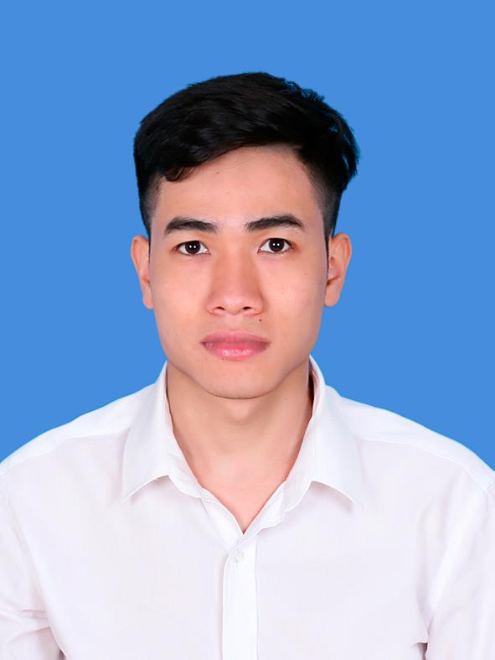
履歴書
 |  |  |  |  |  |  |  |  |  |  |  |  |  |  |  | 2017-11-23
カナ | グエン タン キェット |  |  |  | 性別 | 生年月日 |  |  |  |  |  | 家族構成 |  |  |  |  |  | 写真
氏名 | Nguyen Thanh Khiet |  |  |  | 男性 | 01－29－1992 |  |  |  |  |  | 配偶者 |  | 無
 |  |  |  |  |  | ２５歳
住所 | HA NOI THANH XUAN、NGUYEN TRAI |  |  |  |  |  |  |  |  |  |  | ＴＥＬ |  | 949562102
 |  |  |  |  |  |  |  |  |  |  |  | SkypeID |  | ｍｒpure2901
ＰＣアドレス |  |  | HA NOI THANH XUAN、NGUYEN TRAI |  |  |  | 日本駐在経験 |  | なし
学歴
入学年月 |  |  | 卒業年月 | 学校・学部・学科名など |  |  |  |  |  |  |  |  |  |  |  |  |  | その他、趣味など
09－2010 |  | ～ | 07－2014 | 国家大学 自然科学大学 |  |  |  |  |  |  |  |  |  |  |  |  |  | 読書、旅行、漫画、スポーツ。PETプロジェクトを作成、ブログを書くこと（http://qiita.com/itachi2901）、新しい技術です。

免許・資格等 |  |  |  |  |  |  |  |  | 語学スキル
取得年月 |  |  | 名称 |  |  |  |  |  | 日本語 | レベル |  |  | 日常会話 |  | 英語 | レベル |  |  | 日常会話
201７ |  | 年 | 日本語検定N3 取得 |  |  |  |  |  |  | JPLT |  |  | N3 |  |  | TOEIC |  |  | ４５０
 |  | 年 |  |  |  |  |  |  |  | 業 務 | メール |  | B |  |  | 業 務 | メール |  | B
 |  | 年 |  |  |  |  |  |  |  |  | 電話 |  | B |  |  |  | 電話 |  | C
 |  | 年 |  |  |  |  |  |  |  |  | 会議 |  | B |  |  |  | 会議 |  | C
 |  | 年 |  |  |  |  |  |  |  |  | 読解 |  | B |  |  |  | 読解 |  | B
備考 （その他） |  |  |  |  |  | 普通自動車 免許 |  | 無 |  | 備考 |  |  | 仕事で利用することができます |  |  | 備考

 |  |  |  |  |  |  |  |  |  |  |  |  | A:自信あり B:できる C：できない
希望条件
現在の年収 |  |  | ２２００００ |  |  |  |  | 円 | 希望職種 詳細 |  |  | まず、できればPHPをやりたいと思います、あとJavaとRubyを使ったWEBアプリケーション開発、将来、BlockchainとかAIにも参加したいと思います。日本でJavaとRubyよく使います、それでJavaとRubyを勉強中です。
希望年収 |  |  | ３００００００ |  |  |  |  | 円
希望転職時期 |  |  | 3ヶ月以内
自己PR/日本で働きたい理由/将来どんなエンジニアになりたいか
■日本で働きたい理由 日本人と働きたいです。日本人の働き方を勉強したいです。皆さんと一緒に問題を解決しチームワークを学びました。また日本語の上達ももっとしたいです。一番大事ことは貴社に貢献し、もっと発展するようにしたいと思っています。そのことが私が会社に入るときの目標ということです。 ■自己PR わたくしは自己学習ができて、仕事も一生懸命します。また、ソフトウェア開発関係の仕事では、一つの言語 だけではなくて、大切のことは新しい言語を知ったほがいいだと思います。 わたくしはそのことができるようにしっかり勉強 します。いつでも会社の利益に一番大切だと考えて、約束も守ります。また、特に報連相も守ります。 上司から仕事もらったを完成するように精一杯頑張ります。 上司や先輩から学びことは、ミスをしたときは怖気づかないで、すぐに直します。自分でタクスが理解できます。また、お客様の要求を確認することができます。 現在、わたくしはN3合格けど、まだ下手と思います、それで、毎日もっと頑張っています。 ■どんなエンジニアになりたいか 日本で長い時間ほど経験を積み、将来はベトナムの交通をよくできるようなシステムを自分で作りたいと 考えております。日本で学び、ベトナムの発展に貢献できるようなエンジニアになりたいです。できればベトナムで私の会社を立てます。

 |  |  |  |  |  |  |  |  |  |  |  |  |  |  |  |  |  |  |  | 以上

